PI单
Guangzhou Lion Claw Network Technology Co., Ltd.
Add: Room 611,612, No. 20, Huanxi West Road, Tianhe District, Guangzhou,China

Proforma Invoice

 | Buyer: HONGKONG DONGZHAO COMMERCE CO.,LIMITED |  |  |  |  |  |  |  | Seller: | Guangzhou Lion Claw Network Technology Co., Ltd.
 | Add.: ROOM 1006, 10/F., PO YIP BUILDING, 23 HING YIP STREET, KWUN TONG, KOWLOON, HONG KONG |  |  |  |  |  |  |  | Add.: | Room 611-612, No. 20, Huanxi West Road, Tianhe District, Guangzhou,China
 | Contact: | ZEPENG KANG |  |  |  |  |  |  | Contact: | Xiaobiao Kang
 | Email: | 373174403@qq.com |  |  |  |  |  |  | Email:
 | Tel.13727995776 |  |  |  |  |  |  |  | Tel. | 13433701174
 | Tax ID:76632835-000 |  |  |  |  |  |  |  | Contract No: | GZSZ-2026042401、GZSZ-2026042402、GZSZ-2026042403、GZSZ-2026042404
System Code | Barcode | Model No. | Item Description | Product Picture | Packing | Color | Qty(PCS) | Price | L | W | H | PCS/CTN | CBM (m³) | Amount | PI No. | Planning order No. | GW(kgs) | Total GW(kgs) | 备注
3926100000 |  |  | Storage box | 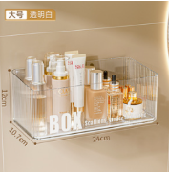 |  |  | 70 | ￥176.73 |  |  |  |  |  | CNY 12,371.10
3924900000 |  |  | Storage rack | 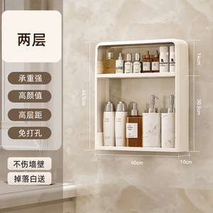 |  |  | 1690 | ￥20.04 |  |  |  |  |  | CNY 33,867.60
3924900000 |  |  | Toothbrush rack | 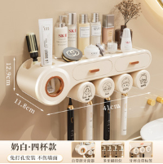 |  |  | 55 | ￥441.21 |  |  |  |  |  | CNY 24,266.55
3924900000 |  |  | Towel rack | 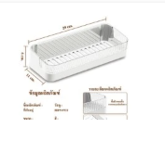 |  |  | 242 | ￥241.92 |  |  |  |  |  | CNY 58,544.64
9603909090 |  |  | Floor brush |  |  |  | 24 | ￥451.59 |  |  |  |  |  | CNY 10,838.16
9603909090 |  |  | Floor brush |  |  |  | 10 | ￥481.70 |  |  |  |  |  | CNY 4,817.00

TOTAL: |  |  |  |  |  |  | 2091 |  |  |  |  |  |  | CNY 144,705.05
BALANCE: |  |  |  | CNY 144,705.05

★ Brand: |  |  |  |  | Shippment details: | By sea
★ Trade Term: FOB （After the goods are shipped, the risk of the goods is transferred, and the buyer shall bear the sea freight, insurance and other related expenses after leaving the country） |  |  |  |  | Consignee:
★ Payment Terms: |  |  |  |  | Notify party:
★ Production Time: |  |  |  |  | Port of discharge:
★ Shipment Mode: By sea |  |  |  |  | Final destination:
★ Bank informaiton: |  |  |  |  | Remark:
Beneficiary: Guangzhou Lion Claw Network Technology Co., Ltd.
Beneficiary Address:Room 611-612, No. 20, Huanxi West Road, Tianhe District, Guangzhou,China
Beneficiary's Bank: BANK OF CHINA GUANGZHOU NANGUO GARDEN SUB-BRANCH
Bank Address: SHOP1-2,NO1-7,NANGUO 1STREET,PINGYUE ROAD,PEARL RIVER NEW TOWN,TIANHE DISTRICT,GUANGZHOU,CHINA
Account No: 637974294993
Swift Code: BKCHCNBJ42A
Tax ID: 91440101MA9W5WJ16G
★ Special Terms: 1. The fluctuation of US Dollar depends on daily Exchange Rate from Bank of China. Seller owns the right to change the unit price accordingly if the exchange rate from US Dollar to CNY decreases as much as 1.5% before the deposit arrival; 2. The buyer needs to send package artwork files to seller within 15 working days after the order confirmation; After the deadline, the order will be queued up again and the material might be used by other orders after receipt of notcie from seller.; 3. The Seller shall give the buyer a loading notice at least 7 working days in advance and the buyer needs to arrange shipment within 30 days after the goods are ready. The buyer shall pay the buyer a storage fee of 0.05% of the total value of the goods per day if exceeds the due date; 4. If the buyer fails to arrange delivery more than two months after goods ready notice sent by seller, the seller has the right to retain the advance payment and sell the goods to others; 5. All disputes should be referred to the Foreign Trade Arbitration Commission of the China Council for the Promotion of International Trade if unsettled by friendly negotiation. Buyer: Seller:

